Formatowanie (3)
Zadanie 3
Utwórz i sformatuj grafik jak na rysunku.

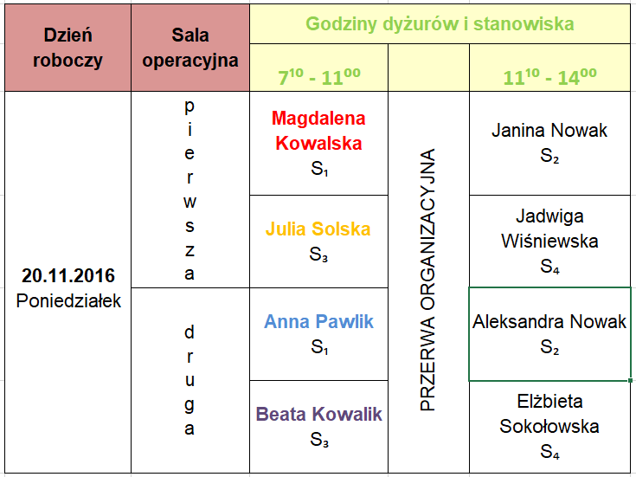
Dzień roboczy | Sala operacyjna | Godziny dyżurów i stanowiska
 |  | 700 - 1100 |  | 1100 - 1400
20.11.2016 Poniedziałek | pierwsza | Magdalena Kowalska S1 | PRZERWA ORGANIZACYJNA | Janina Nowak S2
 |  | Julia Solska S3 |  | Jadwiga Wiśniewska S4
 | druga | Anna Pawlik S1 |  | Aleksandra Nowak S2
 |  | Magdalena Kowalska S3 |  | Elżbieta Sokołowska S2

Adresowanie, poprawność danych
1. Wstaw kolejne liczby do zmiennej N (kolumna A)
2. Oblicz podane w tabeli wyrażenia (kolumny D-K)
3. Narysuj tabelę
Zadanie 7
1. Uzupełnij tabelę z wartościami sprzedanych towarów wykorzystując adresowanie bezwzględne. 2. Dodaj 5 wierszy do tabeli. W dodanych wierszach, w kolumnach z ilością lodów ustaw sprawdzanie poprawności danych tak, aby: a) nie można było wprowadzić ujemnej ilości lodów Sopel i Melba b) ilość lodów Rożek można wybrać tylko z listy wartości 1, 3 ,4, 5, 10 (listę utwórz wcześniej w arkuszu bieżącym)

Lp. | Ilość lodów |  |  | Wartość sprzedanych lodów |  |  | Rodzaj lodów | Cena za szt.
 | Sopel | Melba | Rożek | Sopel | Melba | Rożek | Sopel | 1.50 zł
1 | 5 | 2 | 13 | 7.50 zł | 6.40 zł | 9.75 zł | Melba | 3.20 zł
2 | 7 | 3 | 27 | 7.50 zł | 9.60 zł | 20.25 zł | Rożek | 0.75 zł
3 | 8 | 1 | 11 | 10.50 zł | 3.20 zł | 8.25 zł
4 | 8 | 5 | 33 | 12.00 zł | 16.00 zł | 24.75 zł
5 | 5 | 4 | 30 | 12.00 zł | 12.80 zł | 22.50 zł | Lista ilości rożków
6 | 2 | 9 | 12 | 7.50 zł | 28.80 zł | 9.00 zł | 1
7 | 9 | 2 | 29 | 3.00 zł | 6.40 zł | 21.75 zł | 3
8 | 6 | 7 | 16 | 13.50 zł | 22.40 zł | 12.00 zł | 4
9 | 10 | 4 | 22 | 9.00 zł | 12.80 zł | 16.50 zł | 5
10 | 14 | 6 | 10 | 15.00 zł | 19.20 zł | 7.50 zł | 10
11 | 11 | 5 | 12 | 21.00 zł | 16.00 zł | 9.00 zł
12 | 9 | 3 | 23 | 16.50 zł | 9.60 zł | 17.25 zł
13 | 7 | 3 | 24 | 13.50 zł | 9.60 zł | 18.00 zł
14 | 5 | 1 | 19 | 10.50 zł | 3.20 zł | 14.25 zł
15 | 4 | 9 | 12 | 7.50 zł | 28.80 zł | 9.00 zł
16 | 7 | 4 | 11 | 6.00 zł | 12.80 zł | 8.25 zł
17 | 6 | 6 | 36 | 10.50 zł | 19.20 zł | 27.00 zł
18 | 11 | 0 | 25 | 9.00 zł | 0.00 zł | 18.75 zł
19 | 7 | 5 | 20 | 16.50 zł | 16.00 zł | 15.00 zł
20 | 12 | 2 | 12 | 10.50 zł | 6.40 zł | 9.00 zł
21 | 1 | 1 | 1 | 18.00 zł | 3.20 zł | 0.75 zł
22 | 1 | 1 | 1 | 1.50 zł | 3.20 zł | 0.75 zł
23 | 1 | 1 | 1 | 1.50 zł | 3.20 zł | 0.75 zł
24 | 1 | 1 | 1 | 1.50 zł | 3.20 zł | 0.75 zł
25 | 1 | 1 | 1 | 1.50 zł | 3.20 zł | 0.75 zł
 |  |  | Razem | 219.00 zł | 265.60 zł | 299.25 zł

